Лист1
Таблица. Исходная таблица |  |  |  | Условие отбора | Таблица. Ожидаемый результат
Номер договора | ФИО | Дата 1 | Дата 2 | TRUE | Номер договора | ФИО | Дата 1 | Дата 2
11111 | ФИО1 | 2015-04-02 | 4/27/15 |  | 11111 | ФИО1 | 2015-04-02 | 4/27/15
22222 | ФИО2 | 2016-06-13 | 3/30/16 |  | 33333 | ФИО3 | 2015-03-21 | 4/27/15
33333 | ФИО3 | 2015-03-21 | 4/27/15 |  | 44444 | ФИО4 | 2016-03-03 | 3/30/16
44444 | ФИО4 | 2016-03-03 | 3/30/16 |  | 66666 | ФИО6 | 2016-01-27 | 3/30/16
55555 | ФИО5 | 2016-07-03 | 3/31/11
66666 | ФИО6 | 2016-01-27 | 3/30/16
77777 | ФИО7 | 2016-05-26 | 3/30/16
88888 | ФИО8 | 2016-07-06 | 3/29/16 |  | Номер договора | Дата 1
99999 | ФИО9 | 2016-06-13 | 3/30/16 |  | 11111 | 2015-04-02
 |  |  |  |  | 33333 | 2015-03-21
 |  |  |  |  | 44444 | 2016-03-03
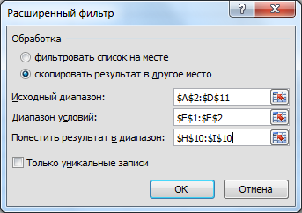
 |  |  |  |  | 66666 | 2016-01-27

